Work_report
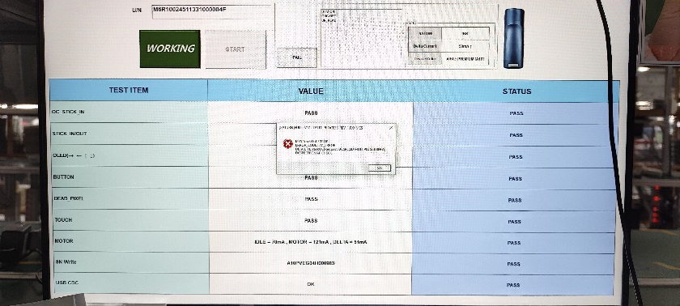
시간 | 성명 | 업무
11/6 | Duy | - học cách cài đặt tool quản lí kho - học cài đặt Tag ESL V0,V5 | - FINSMTCHECKTOOL 툴의 플로우차트 알아보기 - 라벨 출력 이력 UI 작성

